提供者セットアップスクリプト
認可機能のKeycloakには、認可設定を登録をするためのクライアント設定と、トークン交換をするためのアイデンティティプロバイダ設定をする。
それらはKeycloakのGUIによって設定することは大変のため、あらかじめ用意したシェルスクリプトによって設定する。

■セットアップスクリプトの実行
まず、提供者をセットアップするために以下のシェルスクリプトを実行する。
./provider_setup.sh
対話的にCADDEユーザID、提供者コネクタのクライアントID、CADDE認証機能のURLを聞かれるのでコンソールに入力する。

[centos@ip-172-16-12-42 cadde-authz-server]$ ./provider_setup.sh
CADDEユーザID: cadde.aaa.aa
提供者コネクタのクライアントID: auth02.saas.data-linkage.jp
CADDE認証機能のURL: https://auth01.saas.data-linkage.jp/keycloak
CADDE認証機能のURLは、KeycloakのベースURLを入力する。
ここで、
https://auth01.saas.data-linkage.jpではなく、https://auth01.saas.data-linkage.jp/keycloakなのは、
KC_HTTP_RELATIVE_PATHに/keycloakを設定しているため。
参考資料：
https://www.keycloak.org/server/all-config?q=http-relative-path
例

■確認事項
KeycloakのGUI上で以下を確認する。
①レルムの設定の確認
②クライアントの設定の確認
③アイデンティティプロバイダの設定の確認

①レルムの設定の確認
 | レルムがセットアップスクリプトに入力したCADDEユーザID（提供者）の名称で作成されていること

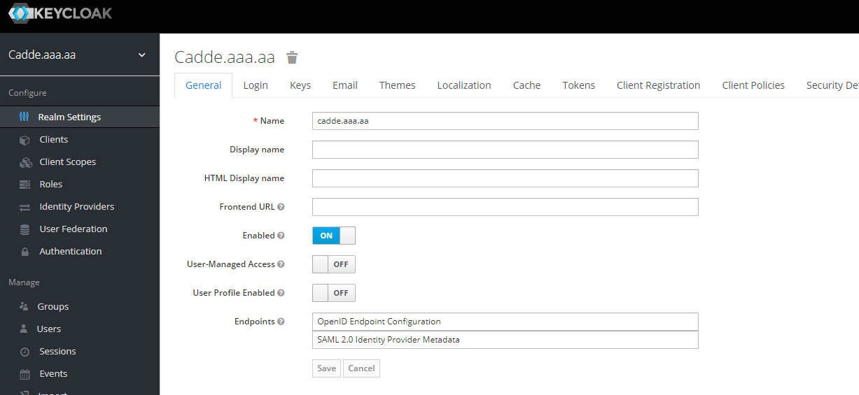
CADDEユーザID(提供者)をレルム名とする

②クライアントの設定の確認
 | クライアントIDは提供者コネクタのドメイン名とする。このクライアント内に認可設定が登録されていく。
 | このクライアントは、提供者コネクタのことを意味している。

 | クライアントが登録されていることを確認する

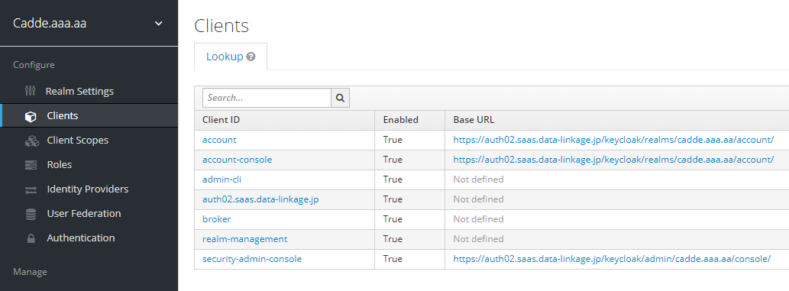
提供者コネクタのドメイン名をクライアントIDとして設定する

 | クライアントの基本設定を確認する
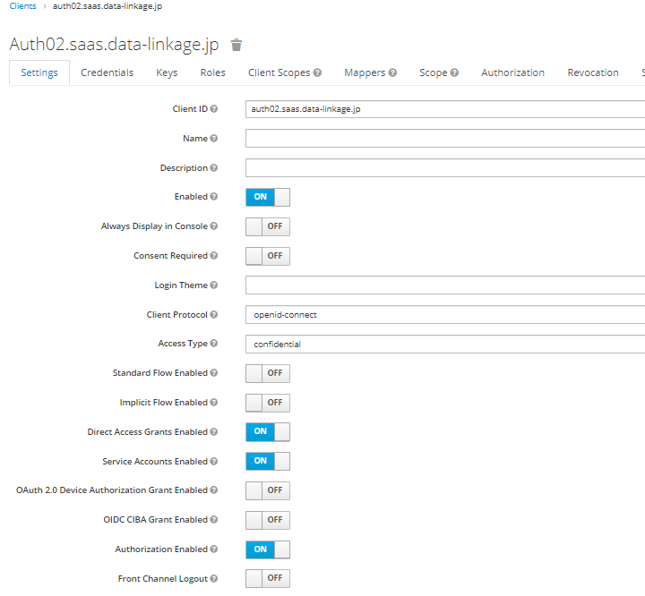
認可を設定するので、
Authorization EnabledがONになっており、Authorizationタブが存在することを確認する
Authorization EnabledをONにするために、Service Accounts EnabledもONにする

 | クライアントのマッパーが設定されていることを確認する
 | マッパーについてはシート「マッパーの補足」を参照のこと
 | クライアントが発行するトークンの中身をここで設定することができる。
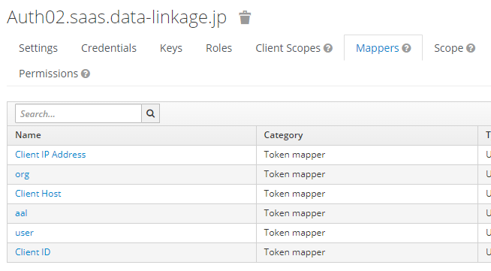
user, org, aalのマッパーがあるか確認

 | 各マッパーの内容を確認する
 | 以下はuserの例。org、aalも同様に確認する。

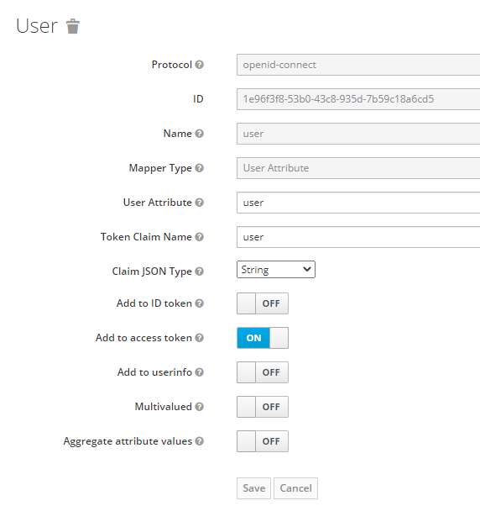
認可トークンのクレームにある属性の値で認可を判断するので、アクセストークンにクレームを追加するよう設定する
org、aalも同様
userという属性をuserというクレームとしてアクセストークンに入れるようにする
org、aalも同様

③アイデンティティプロバイダの設定の確認
 | 認可機能は、認証機能で発行したアクセストークン（認証トークン）を認可機能のアクセストークン（認可トークン）に交換する。
 | アイデンティティプロバイダの設定はそのために必要になる。

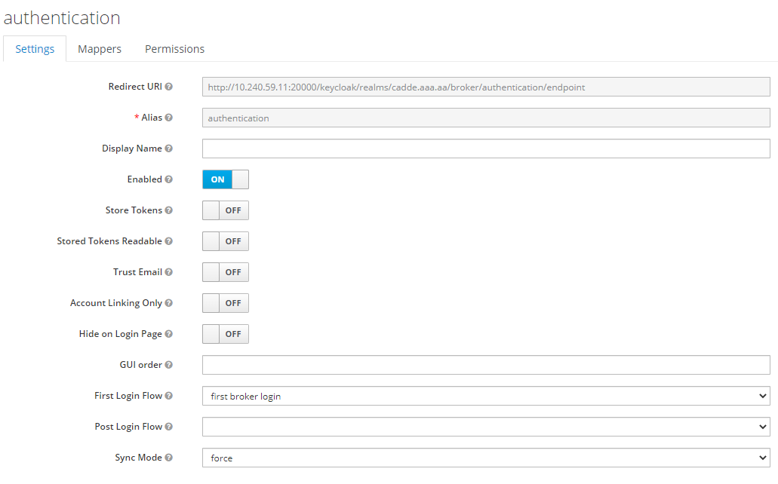
このアイデンティティプロバイダの設定の識別名
（認証機能のことを表すため、シェルスクリプトはauthenticationという名前で設定する）

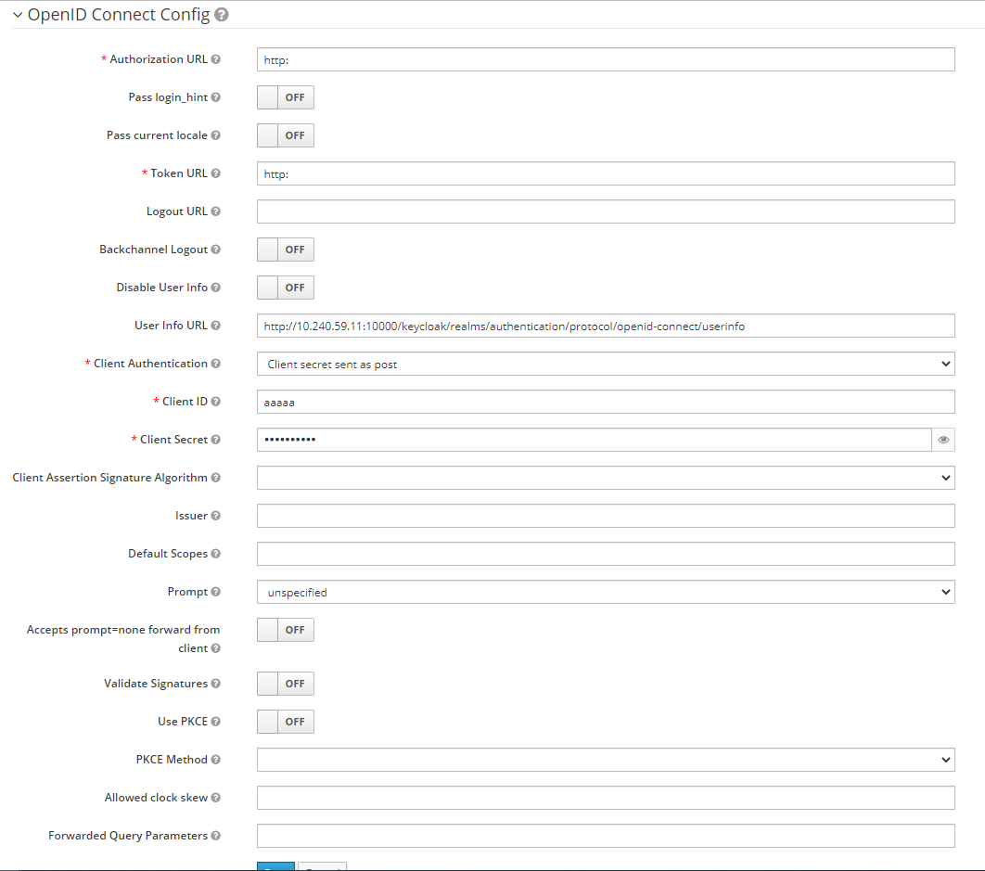
青い枠で囲った項目はKeycloak的には必須項目のため、何かしらの入力が必要ではあるが、トークン交換では使われない項目である。
Authorization URLとToken URLは、Keycloak側でURLのバリデーションがあるため「http:」もしくは「https:」といったURLスキームを入力する。
Client ID、Client Secretは、1文字以上の入力があればよい。
トークン交換をするには、交換前のアクセストークンを発行したIdP（ここでは認証機能）のUser Infoエンドポイントに問い合わせをする。
そのため、User Info URLは、Keycloak上は必須項目ではないが、必ず設定する。
【参考情報】
外部IdP連携方法として一般的な「アイデンティティブローカリング」をするときには、Keycloakは内部処理として外部IdPに対して認可コードグラントを行うため、ここにある設定項目
・Authorization URL（認可コードを発行するためのエンドポイント） ・Token URL（トークンを発行するためのエンドポイント）
・Client ID（トークンを発行するときのクライアント認証に必要）
・Client Secret（トークンを発行するときのクライアント認証に必要）
を設定する必要がある。
そのため、これらの項目はKeycloakの画面上必須項目になっていると思われる。
一方で、「トークン交換」も外部IdP連携という意味で機能するが、User Infoエンドポイントだけが必要となる。
（公式ドキュメントにはそのようなことは書いていないが、いくつか試行することにより判明）
参考資料
https://www.keycloak.org/docs/latest/securing_apps/index.html#external-token-to-internal-token-exchange

 | アイデンティティプロバイダのマッパーを設定する
 | マッパーについてはシート「マッパーの補足」を参照のこと
 | user, org, aalのマッパーがあることを確認する

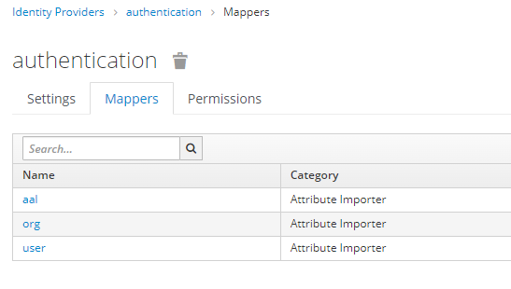

 | 各マッパーの設定を確認する
 | 以下はuserの例だが、org, aalも同様に確認する。
 | ここでは、認証機能のトークンにあるクレームを認可機能のユーザの属性としてインポートするということを設定している。

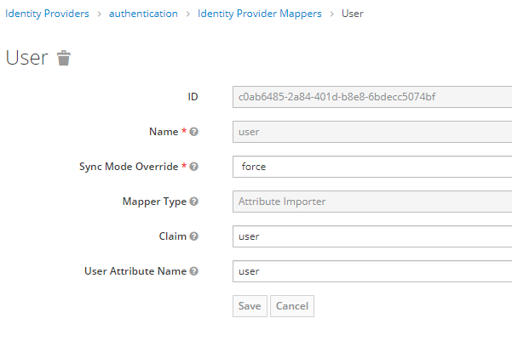

・Name： この設定の識別子
・Sync Mode Override： forceにすることで認証機能のユーザ情報が常に認可機能のユーザ情報に上書きされるようにする
・Mappter Type： 宣言されたクレームが ID、アクセス トークン、またはユーザー プロファイル エンドポイントによって返されたクレーム セットに存在する場合は、指定されたユーザー のプロパティまたは属性にインポートする。
・Claim： 対象とするクレーム名
・User Attribute Name： ユーザの属性名（キー）

 | トークン交換するためのパーミッションの設定を確認する

 | パーミッションを確認する
 | トークン交換をするためには、Keycloakの仕様上、トークン交換をするクライアントがトークン交換をしてもよいというパーミッションを設定されていないといけない。

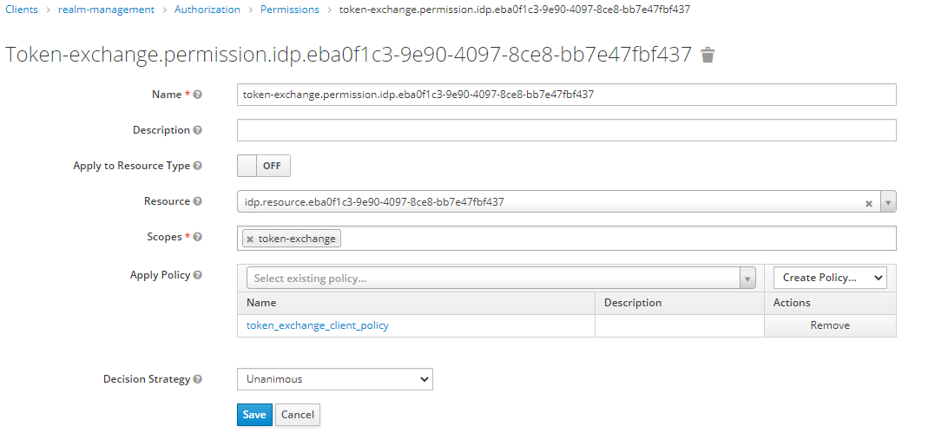
青い枠で囲った項目はGUIで設定する際には自動的に入力される
（スクリプトで入力するときは各設定対象のUUIDを検索などして引っ張ってこなくてはならない）
ここで、「eba0f1c3-9e90-4097-8ce8-bb7e47fbf437」はアイデンティティプロバイダの設定（authentication）を識別するためにKeycloak内部で使っているID

クライアントポリシーを設定する。
（どのクライアントにトークン交換することを認可するか）

 | クライアントポリシーを確認する。

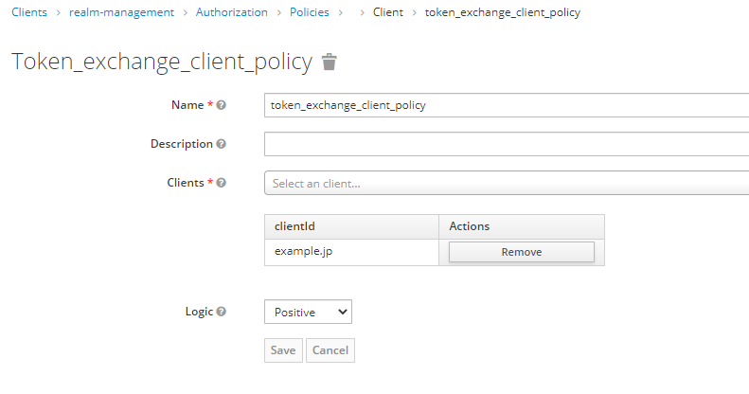
これはKeycloak内部でこのポリシーを識別する名前なので任意の値でよいが、シェルスクリプトでは、「token_exchange_client_policy」としている。
提供者コネクタを表すクライアントのクライアントIDが設定する。

マッパーの補足
属性ベースのアクセスコントロール（ABAC）を行うために、まず、認証機能のユーザ属性で認可機能のユーザ属性を更新して、その後、認可機能が発行するトークン（認可トークン）のクレームに認可機能のユーザ属性情報が入るようにする必要がある
マッパーは認証機能と認可機能を合わせると全3箇所に設定する必要がある
認証機能
認可機能
アイデンティティプロバイダ設定（認証機能を表す）
クライアント設定（利用者コネクタを表す）
User Infoエンドポイント
マッパー
UserInfoエンドポイントで取得したユーザ属性のuser, org, aalでユーザ属性を更新する設定
マッパー
UserInfoにユーザ属性のuser, org, aalクレームを入れる設定

トークン交換
に伴うアクセス

ユーザ設定（CADDEユーザ(利用者)を表す）

ユーザ設定（CADDEユーザ(利用者)を表す）
属性
認証機能ユーザのuser, org, aalを属性が同期される

属性
user, org, aalを属性として持つ
クライアント設定（提供者コネクタを表す）

マッパー
アクセストークンにユーザ属性のuser, org, aalを入れる設定

トークン交換
認証トークン
認可トークン
ユーザの属性が入っているアクセストークンが手に入るため
この後、認可確認ができる
利用者トークン
認証トークン
トークン交換

認証トークン
利用者コネクタ
提供者コネクタ

URLエンコードの補足
URLエンコードの補足
リソースに設定するURLはURLエンコードして登録する必要がある

# | エンコード状況 | URL | 説明
1 | エンコードしていないURL | https://ec2-54-249-143-125.ap-northeast-1.compute.amazonaws.com/open/http_open_ppt.pptx | オリジナルのURL 認可機能画面や契約管理、コネクタからはこのURLを使う
2 | 1回エンコードしたURL | https%3A%2F%2Fec2-54-249-143-125.ap-northeast-1.compute.amazonaws.com%2Fopen%2Fhttp_open_ppt.pptx | Keycloakでは、リソースのURIとしてはこれが登録される
3 | 2回エンコードしたURL | https%253A%252F%252Fec2-54-249-143-125.ap-northeast-1.compute.amazonaws.com%252Fopen%252Fhttp_open_ppt.pptx | 認可情報更新や認可確認で内部の処理でリソースを検索するときは、このURLで検索する必要がある 1回のものと比較すると、さらに%が%25になっている 認可情報更新のときに内部で使うAdmin API /admin/realms/{realm_name}/clients/{client_uuid}/authz/resource-server/resource?uri={resource_url} 認可確認のときに内部で使うProtection API /realms/{realm_name}/authz/protection/resource_set?uri={resource_url}

認可機能画面
エンコードしていないURL
Keycloak管理コンソール
1回エンコードしたURL
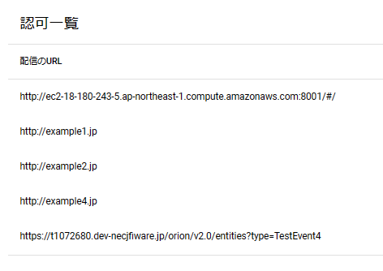
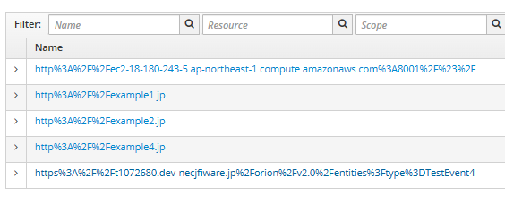

実際にクエリにあるのは2回エンコードしたURL
1回エンコードしたURLで検索

